问题
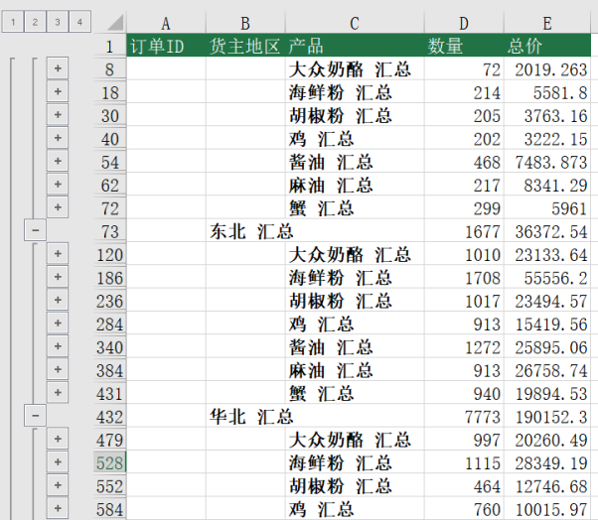
 |  | 课后小练习

任务：
 | 在练习表中使用分类汇总统计数据，以地区为主要分类、产品为次要分类统计总计数量和总价。

